Cap1
Objetivo, utilidad y limitaciones de la información financiera con propósito general

Objetivo |  |  |  | 1.2
proporcionar información financiera sobre la entidad que informa que sea útil para:
 | inversores,
 | prestamistas, y
 | otros acreedores existentes y potenciales,
para tomar decisiones sobre el suministro de recursos a la entidad

Decisiones? |  |  |  | 1.2
 | compra, venta o mantenimiento de instrumentos de patrimonio
 | compra, venta o mantenimiento de instrumentos de deuda
 | suministro o cancelación de préstamos y otras formas de crédito;
 | ejercicio del derecho a votar que afectan el uso de los recursos económicos

De propósito general? |  |  |  | 1.5

Numerosos inversores, prestamistas y otros acreedores existentes y potenciales no pueden requerir que
las entidades que informan les proporcionen información directamente, y deben confiar en los informes
financieros con propósito general para obtener la mayor parte de la información financiera que necesitan.
Por consiguiente, ellos son los principales usuarios a quienes se dirigen los informes financieros con
propósito general.

Los informes financieros con propósito general no están diseñados para mostrar el valor de la entidad |  |  |  | 1.7
que informa; pero proporcionan información para ayudar a los inversores, prestamistas y otros
acreedores existentes o potenciales a estimar el valor de la entidad que informa.

la gerencia no necesita confiar en informes financieros con propósito general porque es capaz de |  |  |  | 1.9
obtener la información financiera que necesita de forma interna.

Los reguladores y público distinto de los inversores, prestamistas y otros acreedores, pueden |  |  |  | 1.10
encontrar también útiles los informes financieros con propósito general.
Sin embargo, esos informes no están principalmente dirigidos a estos otros grupos

Los usuarios, también consideran informacion adicional |  |  |  | 1.6
 | condiciones económicas generales
 | y las expectativas,
 | los sucesos y la situación política,
 | y las perspectivas del sector y de la empresa

Los estados financieros no son exactos |  |  |  | 1.11
En gran medida, los informes financieros se basan en estimaciones, juicios y modelos en lugar de
representaciones exactas. El Marco Conceptual establece los conceptos que subyacen en esas
estimaciones, juicios y modelos.

Meta improbable |  |  |  | 1.11
Como en la mayoría de las metas, la visión del Marco Conceptual de la información financiera
ideal es improbable que se alcance en su totalidad, al menos no a corto plazo, porque lleva tiempo
comprender, aceptar e implementar nuevas formas de analizar transacciones y otros sucesos.

Información sobre los recursos económicos, los derechos de los acreedores contra la entidad y los
cambios en estos de la entidad que informa

¿Qué es la situación financiera? |  |  |  | 1.12
es información sobre los recursos económicos de la entidad y los derechos de los acreedores
contra la entidad

Recursos económicos y derechos de los acreedores |  |  |  | 1.13-1.14

Esta información puede ayudar a los usuarios a identificar las fortalezas y debilidades financieras
de esta entidad.

Esa información puede ayudar a los usuarios a evaluar la liquidez y solvencia de la entidad que
informa, sus necesidades de financiación adicional y las posibilidades de tener éxito en obtener
esa financiación

Esa información ayuda a los usuarios a evaluar la administración por la gerencia de los recursos
económicos de la entidad.

Ayuda a predecir cómo se distribuirán los flujos de efectivo futuros entre los acreedores con
derechos contra la entidad que informa.

Cambios en los recursos económicos y en los derechos |  |  |  | 1.13-1.14

Los cambios en los recursos económicos y en los derechos de los acreedores de la entidad
que informa proceden de:

 | a) el rendimiento financiero |  | (origen: sus operaciones)
 | b) la emisión de deuda o instrumentos |  | (origen: Bancos)
 | de patrimonio |  | (origen: Accionistas)

 | c) y de otros sucesos o transacciones,

Rendimiento financiero reflejado por la contabilidad de acumulación (o devengo) |  |  |  | 1.17

El devengo
La contabilidad de acumulación (o devengo) describe los efectos de las transacciones y otros
sucesos y circunstancias sobre los recursos económicos y los derechos de los acreedores de
la entidad en los periodos en que esos efectos tienen lugar, incluso si los cobros y pagos
resultantes se producen en un periodo diferente.

Rendimiento financiero reflejado por los flujos de efectivo pasados |  |  |  | 1.20

Ayuda a los usuarios a evaluar la capacidad de la entidad para generar entradas de efectivo netas futuras
y a evaluar la administración por la gerencia de los recursos económicos de la entidad

Esa información indica la forma en que la entidad que informa obtiene y gasta efectivo, incluyendo
información sobre sus préstamos y reembolso de deuda, dividendos en efectivo u otras distribuciones
de efectivo a los inversores, y otros factores que pueden afectar a la liquidez y solvencia de la entidad.

La información sobre los flujos de efectivo ayuda a los usuarios a comprender las operaciones de una
entidad que informa, a evaluar sus actividades de inversión y financiación, determinar su liquidez y
solvencia e interpretar otra información sobre el rendimiento financiero.

Cambios en los recursos económicos y en los derechos de los acreedores que no proceden del |  |  |  | 1.21
rendimiento financiero

Los recursos económicos y los derechos de los acreedores de una entidad que informa pueden
cambiar también por razones distintas del rendimiento financiero, tales como la emisión de
deuda o instrumentos de patrimonio.

La información sobre este tipo de cambios es necesaria para proporcionar a los usuarios una
comprensión completa de por qué cambiaron los recursos económicos y los derechos de los
acreedores de la entidad que informa, y de las implicaciones de esos cambios para su rendimiento
financiero futuro.

Información sobre el uso de los recursos económicos de la entidad |  |  |  | 1.22-1.23

Información sobre la medida en que la gerencia de la entidad que informa ha cumplido eficiente
...
Objetivo, utilidad y limitaciones de la información financiera con propósito general
 | Tasa efectiva | 11.34% | 7.26%
 |  | 65,992,730 | 41,353,185

 |  | -7,393,000 | -14,721,000
 |  | 72,281,000 | 51,348,000
 |  | 1,105,000 | 4,726,000
 |  | 65,993,000 | 41,353,000

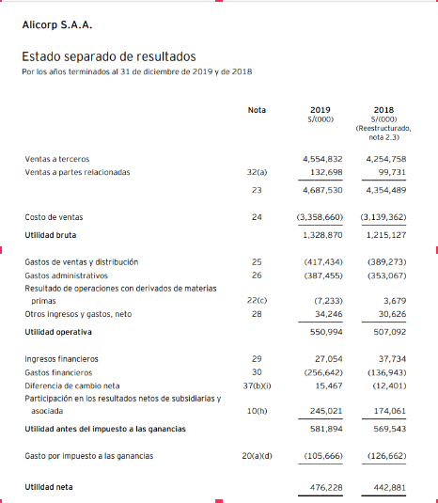

 |  | 245,021,000 | 174,061,000
 |  | 29.50% | 29.50%
 |  | 72,281,195 | 51,347,995

